Worksheet
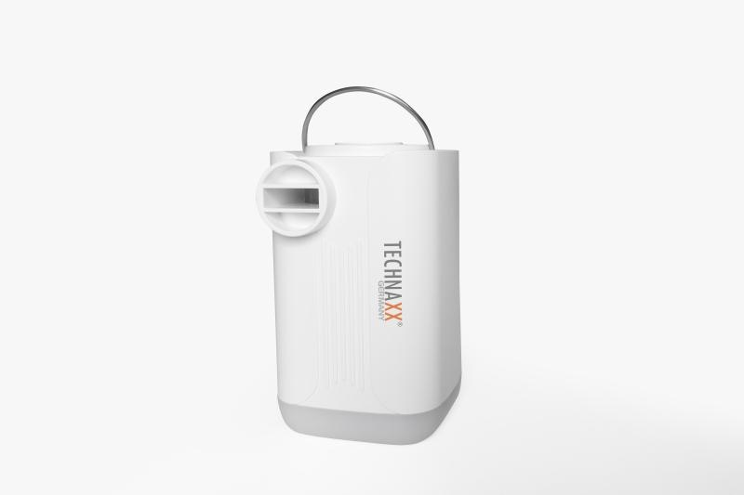
Technaxx Mini-Akku-Luftpumpe PRO TX-299

Artikelnummer | 5194 |  | VE | 8
EAN | 4260358126630 |  | Stück pro Palette | 1440
Zollnummer | 84148080 |  | Lagen Pro Palette | 12

Abmessungen - Artikel
Länge(cm) | Breite(cm) | Höhe(cm) | Gewicht(g)
8 | 5 | 5 | 178

Abmessungen - Artikelverpackung
Länge(cm) | Breite(cm) | Höhe(cm) | Leergewicht(g) | Gewicht(g) Artikel+Verpackung
10.5 | 6 | 12 | 24 | 269

Abmessungen - VE Karton (Masterkarton)
Länge(cm) | Breite(cm) | Höhe(cm) | Gewicht(g)
25.6 | 22.6 | 14.5 | 2180

Verpackung - Bestandteile
Rest Zubehör (g) | Papier/Pappe (g) | Styropor (g) | Kunstst. Hohlkörper(g) | Kunstst. Folien(g) | Materialverbunde (g)
19 | 16 | 0 | 14 | 2 | 0

Batterie- / Akkuinformationen
Batterie-benötigt | Batterie enthalten | Batterie-Typ | Batterie-System(Art)
Nein | Ja | Akku | Li-Ion - Lithium-Ionen-Akku
Anzahl(stk.) | Gewicht/Stk.(g) | Energiedichte(WH/Kg) | Leistung(WH)
1 | 50 | 266.4 | 13.32

Lithium Baterie
Energiegehalt | Gewicht (Kg)
3.6 | 5

Weiterführende Informationen
Technaxx Reseller Portal

